Sheet
Компанія Tecnostamp (TS) засновано у 1978 году в м. П'яченца на півночі Італії і сьогодні є найбільшим світовим виробником листозгинального інструменту. Бренд Tecnostamp представлений більш ніж в 30-ти країнах світу і займає провідні позиції на ринках Німеччини, Росії, Італії та США. Підбір інструменту за кресленнями та технічні консультації. Проектування спеціального інструменту під нестандартні задачі. Обираючи бренд Tecnostamp, Ви отримуєте те надійний інструмент для гнуття преміум класу з великим терміном служби і гарантією бездоганної якості. Інструмент для гнуття для наступних верстатів:AMADA; TRUMPF; MVD; INAN;PRIMA POWER; FINN POWER; LVD;Bystronic; Safan; Salvagnini;EHT; Boschert; Darley;Gasparini; HACO; Farina; Schiavi; Adira; Guifil; Jordi; Ursviken; Hammerle; Dener; Durma; Ermaksan; Baykal.

 |  |  |  |  |  |  |  |  |  |  | ТОВ «АГРЕГАТ АГРО»

Техніко-комерційна пропозиція на постачання інструменту TECNOSTAMP S.R.L для листозгинального пресу з ЧПК

№ |  | Description | Опис | / | Розмір, мм | Вага | Кіл-ть | ЗАКУПКА | Вартість позиції | Відсоток від вартості позиції | Ціна од. EURO | Ціна разом EURO | Ціна од. ГРН | Ціна разом ГРН | 1C за одиницю UAH | 1C разом UAH
1 | 2 |  | 3 |  | 4 |  | 5 |  |  |  | 6 | 7 | 8 | 9

1 |  | 10.136S α=60° R=6,0 H=65,00 L = 835 | 10.136S Пуансон AMADA α=60° R=6,0 мм H=65,00 мм; Граничне навантаження 100Т/М; Матеріал Steel C45; Індукційне гартування поверхонь зношування (52-55 HRC); Довжина L = 835 мм |  | 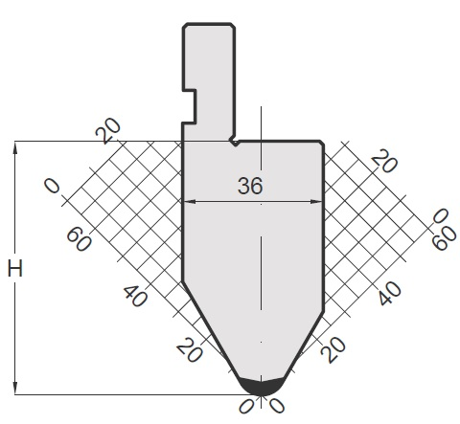 | 15.3 | 3
2 |  | 10.136K α=60° R=6,0 H=65,00 L = 800 SECTIONED | 10.136K Пуансон AMADA α=60° R=6,0 мм H=65,00 мм; Граничне навантаження 100Т/М; Матеріал Steel C45; Індукційне гартування поверхонь зношування (52-55 HRC); Довжина L = 100L + 150 + 50 + 40 + 20 + 15 + 15 + 10 + 300 + 100R = 800 мм |  |  | 14 | 1
3 |  | 10.510K α=60° R=0,8 H=115 L = 835 | 10.510S Пуансон AMADA α=60° R=0,8 мм H=115,00 мм; Граничне навантаження 60Т/М; Матеріал Steel C45; Індукційне гартування поверхонь зношування (52-55 HRC); Довжина L = 835 мм |  | 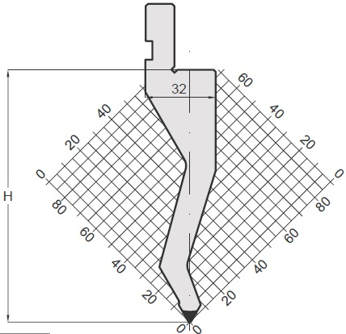 | 14.9 | 2

 |  |  | Разом
 |  |  | ПДВ
 |  |  | Вартість разом з ПДВ
 |  |  | Вартість доставки до складу у місті Київ
 |  |  | Загальна вартість

